상품제안서
번개표 충전식 180도 폴딩형 2in1 전기모기채 | 상품코드: F27222

 |  |  |  |  |  |  | 02-412-0044 | www.easy1.co.kr
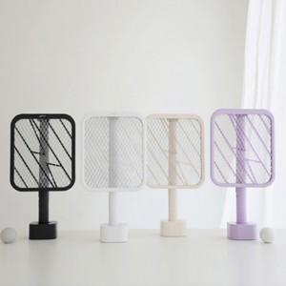

【상세/제작정보】 | 기본수량 미만 인쇄시 비용 추가. 스티커 제작및 부착 비용 별도 문의.

【인쇄/포장옵션】 | 레이저 / 포장지포장

【공급단가】 | 수량 | 30~ | 100~ | 300~ | 500~ | 1,000~
*VAT별도 | 단가 | 15,600원 | 15,340원 | 14,950원 | 14,690원 | 14,300원

【상품 URL】 | https://dev.easy1.co.kr:443/src/goods_detail.php?gdno=27222

